服装
报价表
时间： 年 月 日
序号 | 产品名称 | 规格型号 （宽*长*高） | 数量 | 单位 | 基本参数 | 建议控价 | 备注
1 | 器械包装台 | 1200*2000*800㎜ | 7 | 套 | 1、材质：304不锈钢，1.0mm板厚。台面为18mm厚木板304不锈钢双包台面。 2、工作台上方两层置物架，下层置物架层板宽度400㎜，上层置物架层板宽度500㎜。层板制作方法与台面制作方法一致。 3、置物架两层层板下方左右两侧带LED灯，立柱内侧各配2个5孔10A插座。 4、置物架立柱宽度为300mm，总高600㎜。 5、每个工作台配置1台不锈钢活动三抽柜。 | 7000元/套 | 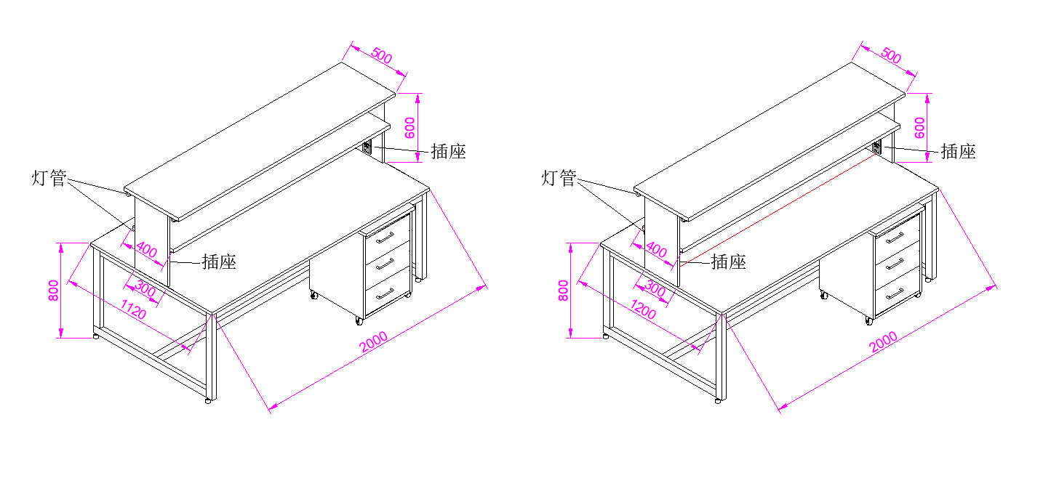
项目总控价（元）： |  |  |  |  |  | 49000

